商品提案シート
＜中小機構＞髙島屋ローズキッチン商品エントリーシート

売価、原価は参考
NO | テーマ | 都道府県名 | 企業名 | ブランド名 | 商品名 | こだわりポイント | 予定売価 (税抜) | 原価/卸値 (税抜) | 原価率 | 賞味期限 (D+●日) | 常温 冷蔵 冷凍 | 商品表示 | 参考画像 あれば貼り付け お願いします
例 | 東北 | 山形県 | ○○株式会社 | 〇〇〇〇 | 山ぶどうジュース | ・山ぶどう生産日本一の久慈市にて1937年創業 ・日本初の独自製法（真空缶で3年熟成） ・糖度17度以上、ポリフェノール含有量900ml／1本あたり | 2500 | 1250 | 50.0% | D+120 | 常温 | 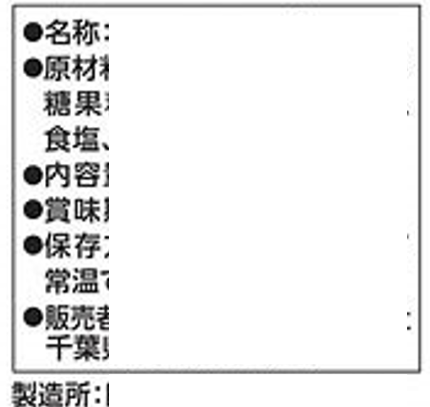
1 |  |  |  |  |  |  |  |  | #DIV/0!
2 |  |  |  |  |  |  |  |  | #DIV/0!
3 |  |  |  |  |  |  |  |  | #DIV/0!
4 |  |  |  |  |  |  |  |  | #DIV/0!
5 |  |  |  |  |  |  |  |  | #DIV/0!
6 |  |  |  |  |  |  |  |  | #DIV/0!

